DANH_SACH_NO
DANH SÁCH NỢ |  |  | HƯỚNG DẪN NỘP
STT | Họ Và Tên | Số Tiền Chưa Nộp

1 | Vũ Trần Đình Tâm | 310,000 VND | Bước 1: Quét QR CODE bằng app ngân hàng đang sử dụng hoặc vào bằng LINK sau: https://quy.momo.vn/v2/AJB9sUnYjt
2 | Phạm Thành Trung | 150,000 VND | Bước 2: Chuyển khoản với NỘI DUNG CHUYỂN TIỀN: Họ Và Tên + Số Tiền Nộp + Mã lỗi (Nếu các mã giống nhau chỉ ghi 1 lần)
3 | Ngô Thị Cẩm Tú | 150,000 VND | LƯU Ý: Khi nộp hãy nộp đủ số tiền trong 1 lượt chuyển để tránh những rắc rối không đáng có
4 | Nguyễn Hữu Quân | 140,000 VND | Bước 3: Chụp ảnh BILL và gửi cho Thịnh để đánh dấu
5 | Vũ Hà An | 90,000 VND | 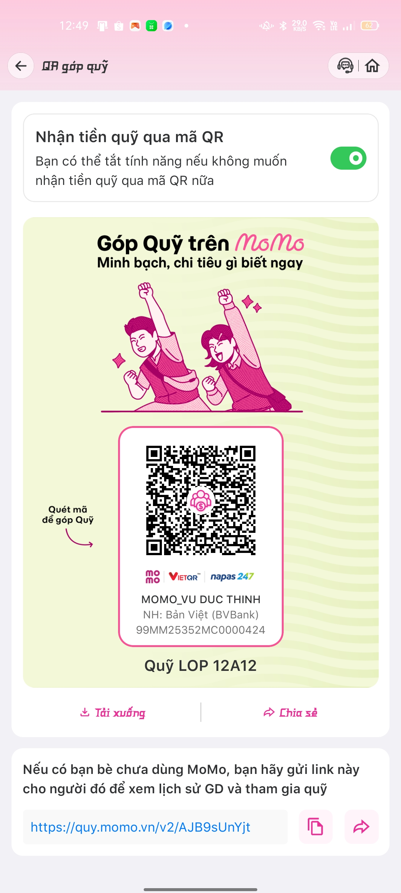 | VI PHẠM | MÃ LỖI:
6 | Đoàn Việt Anh | 20,000 VND |  | Đi muộn | VP01
7 | Đỗ Văn Mạnh | 10,000 VND |  | Choi người lạ vào lớp | VP02
8 | Nguyễn Việt Anh | 10,000 VND |  | Đổi chỗ | VP03
9 | Lý Tuấn Việt | 10,000 VND |  | Quên đồ dùng học tập | VP04
 |  |  |  | Ngủ trong giờ học | VP05
 |  |  |  | Nghỉ học vô lí do | VP06

